GE薬協用
 |  |  |  |  | 2026年4月改訂
製品別比較表（標準品との比較）
 | 後発品 |  | 標準品
商 品 名 | グリメピリド錠3mg「ZE」 |  | アマリール3mg錠
販売会社名 | 全星薬品工業株式会社 |  | サノフィ株式会社
規格｢一般名｣ | １錠中日局「グリメピリド」として3mg含有
薬効分類 | スルホニルウレア系経口血糖降下剤
薬 価 | 10.80円／錠 |  | 16.60円／錠
1錠薬価差 | 5.80円
効能・効果 | 2型糖尿病（ただし、食事療法・運動療法のみで十分な効果が得られない場合に限る。） 【標準品と同じ】
用法・用量 | 通常、グリメピリドとして1日0.5～1mgより開始し、1日1～2回朝または朝夕、食前または食後に経口投与する。維持量は通常1日1～4mgで、必要に応じて適宜増減する。なお、1日最高投与量は6mgまでとする。 【標準品と同じ】
添 加 物 | D-マンニトール、結晶セルロース、デンプングリコール酸ナトリウム、ポビドン、黄色三二酸化鉄、ステアリン酸マグネシウム |  | 乳糖水和物、結晶セルロース、デンプングリコール酸ナトリウム、ポビドン、黄色三二酸化鉄、ステアリン酸マグネシウム
規制区分 貯 法 | 劇薬、処方箋医薬品 気密容器、室温保存 3年 |  | 劇薬、処方箋医薬品 室温保存 3年
製 剤 | 商品名 | 外 観(重量 直径 厚さ) |  | 性 状 | 識別コード
 | グリメピリド錠3mg「ZE」 |  |  | 微黄白色素錠 | ZE35、3
 |  | 170mg 8.0mm 2.8mm
 | 標準品 |  |  | 微黄白色裸錠
 | 3mg
 |  | 170mg 8.0mm 2.6mm
製剤特性 *後発品 | ―
薬物動態 (生物学的 同等性) | 溶出試験 |  | 血中濃度比較試験
 | 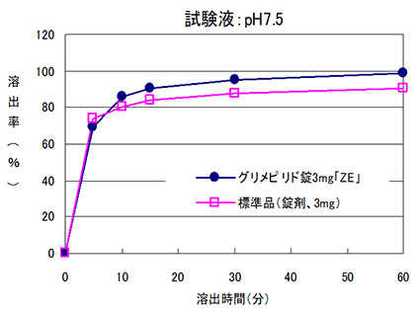 |  | 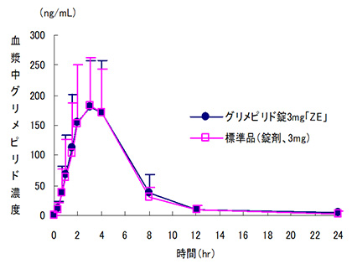
 | 日本薬局方医薬品各条に定められた溶出規格に適合していることが確認されている。 |  | クロスオーバー法により各1錠を単回経口投与し、生物学的に同等と判定された。
担当者、連絡先

